Ceny_miesieczne_UE_VII_2018
Miesięczne ceny trzody chlewnej klasy E w państwach członkowskich UE

 |  | 2017 | 2017 | 2017 | 2017 | 2017 | 2017 | 2017 | 2018 | 2018 | 2018 | 2018 | 2018 | 2018 | Zmiana %
 |  | Lipiec | Sierpień | Wrzesień | Październik | Listopad | Grudzień | Styczeń | Luty | Marzec | Kwiecień | Maj | Czerwiec | Lipiec | VII 2018/VII 2017
Belgia | EUR / 100 Kg | 154.15 | 149.41 | 145.07 | 129.48 | 123.50 | 120.85 | 111.55 | 117.32 | 125.78 | 119.70 | 116.82 | 120.50 | 119.21 | - 22.7%
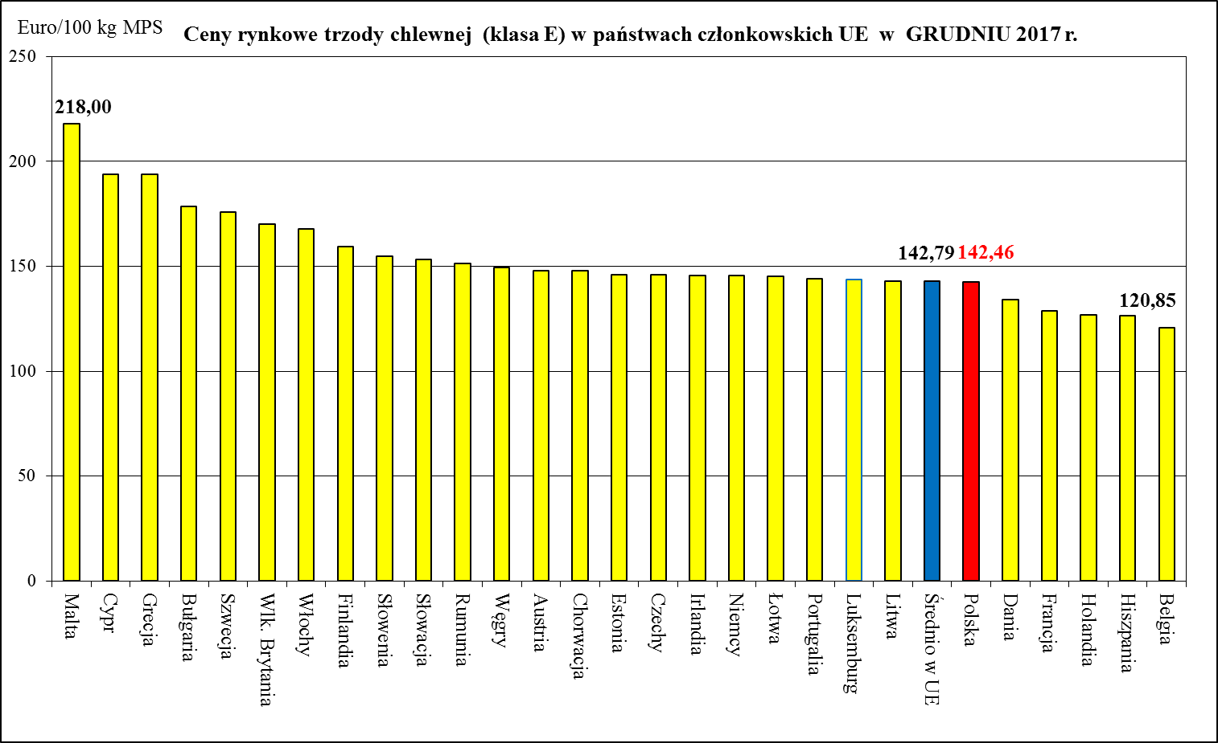
Bułgaria | EUR / 100 Kg | 207.15 | 207.75 | 207.96 | 199.99 | 186.79 | 178.67 | 185.29 | 177.58 | 155.91 | 146.67 | 147.08 | 162.97 | 171.97 | - 17.0%
 | BGN/ 100 Kg | 405.14 | 406.31 | 406.73 | 391.13 | 365.33 | 349.45 | 362.39 | 347.31 | 304.93 | 286.85 | 287.65 | 318.73 | 336.33 | - 17.0%
Czechy | EUR / 100 Kg | 173.27 | 169.63 | 166.70 | 157.17 | 150.97 | 146.13 | 139.42 | 136.00 | 142.01 | 139.79 | 134.74 | 140.50 | 141.77 | - 18.2%
 | CZK/ 100kg | 4,518.00 | 4,427.42 | 4,346.83 | 4,051.61 | 3,857.67 | 3,745.77 | 3,550.61 | 3,443.36 | 3,610.48 | 3,546.03 | 3,451.39 | 3,622.53 | 3,666.58 | -18.8%
Dania | EUR / 100 Kg | 158.54 | 154.58 | 151.26 | 142.05 | 137.20 | 134.29 | 126.85 | 124.96 | 130.27 | 127.14 | 127.14 | 126.75 | 127.13 | - 19.8%
 | DKK / 100 Kg | 1,179.00 | 1,149.74 | 1,125.37 | 1,057.26 | 1,021.00 | 999.55 | 944.45 | 930.43 | 970.39 | 947.00 | 947.00 | 944.20 | 947.42 | - 19.6%
Niemcy | EUR / 100 Kg | 177.51 | 174.74 | 168.26 | 154.01 | 149.32 | 145.52 | 137.11 | 146.43 | 152.28 | 147.90 | 144.97 | 148.94 | 147.13 | - 17.1%
Estonia | EUR / 100 Kg | 162.54 | 157.70 | 156.44 | 150.82 | 146.75 | 146.18 | 141.50 | 142.63 | 145.24 | 142.43 | 143.59 | 146.86 | 146.09 | - 10.1%
Irlandia | EUR / 100 Kg | 169.00 | 163.11 | 158.48 | 153.83 | 149.60 | 145.61 | 140.31 | 138.45 | 138.83 | 139.40 | 140.20 | 140.66 | 140.47 | - 16.9%
Grecja | EUR / 100 Kg | 198.83 | 202.80 | 201.99 | 196.93 | 194.51 | 193.70 | 181.80 | 167.68 | 159.29 | 159.19 | 163.07 | 168.26 | 173.10 | - 12.9%
Hiszpania | EUR / 100 Kg | 174.94 | 175.51 | 169.17 | 144.56 | 128.94 | 126.52 | 123.52 | 127.08 | 140.05 | 140.71 | 141.59 | 147.14 | 151.00 | - 13.7%
Francja | EUR / 100 Kg | 159.97 | 157.23 | 148.07 | 135.45 | 130.17 | 128.87 | 124.03 | 125.71 | 134.03 | 131.33 | 130.00 | 131.10 | 132.45 | - 17.2%
Chorwacja | EUR / 100kg | 178.49 | 174.71 | 170.07 | 155.08 | 149.62 | 147.83 | 140.88 | 143.38 | 152.10 | 148.46 | 145.36 | 148.20 | 148.64 | - 16.7%
 | HRK / 100kg | 1,322.87 | 1,293.87 | 1,268.53 | 1,164.29 | 1,129.60 | 1,114.52 | 1,047.71 | 1,066.54 | 1,131.32 | 1,101.80 | 1,074.58 | 1,094.13 | 1,099.52 | - 16.9%
Włochy | EUR / 100 Kg | 177.45 | 183.06 | 192.80 | 167.99 | 167.99 | 167.99 | 167.99 | 167.99 | 167.99 | 167.99 | 167.99 | 167.99 | 167.99 | - 5.3%
Cypr | EUR / 100 Kg | 211.82 | 211.67 | 211.04 | 195.51 | 194.17 | 193.83 | 174.44 | 164.87 | 174.65 | 189.18 | 200.71 | 202.30 | 202.26 | - 4.5%
Łotwa | EUR / 100 Kg | 172.32 | 168.05 | 167.16 | 154.91 | 148.01 | 145.35 | 139.34 | 141.44 | 148.87 | 147.04 | 140.86 | 145.10 | 147.07 | - 14.7%
Litwa | EUR / 100 Kg | 175.50 | 173.29 | 167.95 | 151.42 | 145.17 | 143.13 | 138.56 | 143.70 | 151.94 | 148.69 | 143.38 | 147.19 | 143.67 | - 18.1%
Luksemburg | EUR / 100 Kg | 176.22 | 172.56 | 167.26 | 152.13 | 147.41 | 143.89 | 136.12 | 142.71 | 150.59 | 146.34 | 141.94 | 146.96 | 144.62 | - 17.9%
Węgry | EUR / 100 Kg | 182.85 | 178.15 | 173.46 | 158.11 | 151.94 | 149.65 | 142.22 | 146.47 | 156.43 | 151.58 | 144.14 | 149.70 | 150.14 | - 17.9%
 | HUF / 100 Kg | 56,123.59 | 54,227.33 | 53,424.67 | 48,998.13 | 47,383.43 | 46,828.81 | 43,982.37 | 45,639.38 | 48,851.88 | 47,253.93 | 45,622.81 | 48,263.57 | 48,770.34 | - 13.1%
Malta | EUR / 100 Kg | 218.00 | 218.00 | 218.00 | 218.00 | 218.00 | 218.00 | 218.00 | 218.00 | 218.00 | 218.00 | 218.00 | 218.00 | 218.00 | + 0.0%
Holandia | EUR / 100 Kg | 157.37 | 152.50 | 147.29 | 136.42 | 131.56 | 126.81 | 119.05 | 124.83 | 132.77 | 127.67 | 126.63 | 130.69 | 128.49 | - 18.3%
Austria | EUR / 100 Kg | 180.17 | 178.31 | 172.95 | 157.91 | 152.23 | 148.10 | 139.76 | 147.72 | 155.29 | 151.57 | 148.67 | 153.33 | 152.04 | - 15.6%
Polska | EUR / 100 Kg | 172.26 | 169.62 | 165.27 | 149.70 | 144.87 | 142.46 | 134.69 | 140.83 | 146.08 | 142.58 | 137.94 | 143.14 | 142.17 | - 17.5%
 | PLN / 100 Kg | 729.39 | 723.57 | 705.22 | 638.44 | 612.69 | 598.75 | 560.92 | 586.68 | 614.54 | 597.99 | 590.21 | 615.89 | 615.28 | - 15.6%
Portugalia | EUR / 100 Kg | 198.87 | 198.74 | 188.97 | 161.26 | 145.53 | 144.00 | 143.23 | 150.32 | 164.13 | 165.00 | 165.39 | 172.03 | 173.97 | - 12.5%
Rumunia | EUR / 100 Kg | 187.87 | 186.84 | 182.74 | 164.26 | 146.46 | 151.24 | 151.46 | 139.31 | 145.29 | 152.71 | 148.89 | 157.39 | 157.70 | - 16.1%
 | RON / 100 Kg | 858.29 | 855.46 | 840.39 | 753.93 | 678.46 | 701.30 | 704.13 | 648.59 | 677.19 | 711.40 | 691.19 | 733.61 | 733.57 | - 14.5%
Słowenia | EUR / 100 Kg | 177.08 | 177.67 | 172.26 | 161.75 | 157.32 | 154.97 | 149.68 | 152.25 | 160.12 | 155.61 | 155.57 | 159.03 | 160.31 | - 9.5%
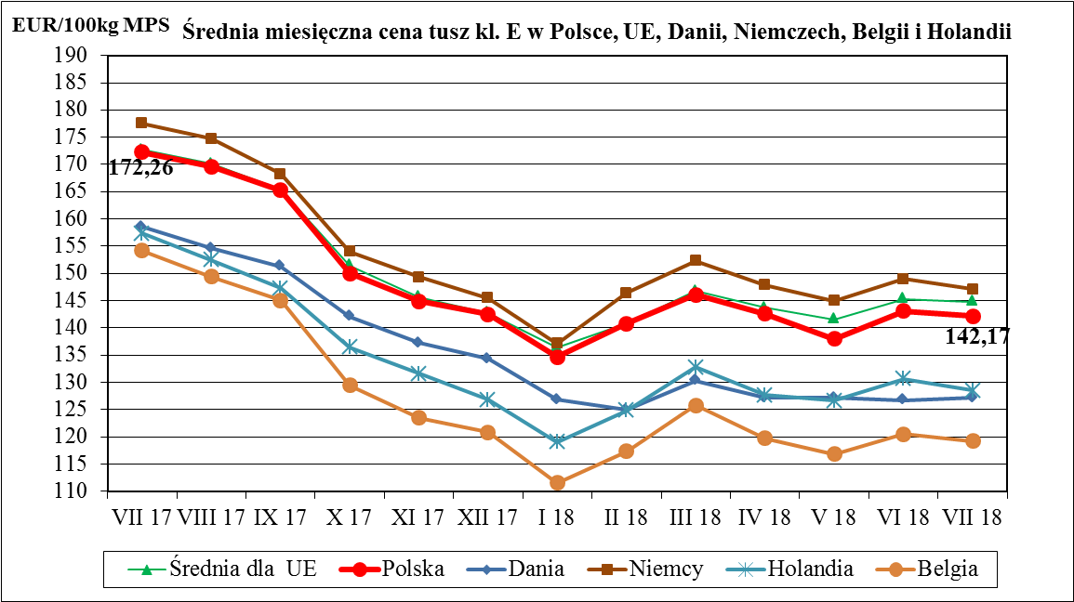
Słowacja | EUR / 100 Kg | 182.13 | 175.55 | 174.99 | 163.16 | 154.93 | 153.39 | 145.67 | 146.44 | 150.46 | 146.75 | 138.54 | 149.78 | 154.27 | - 15.3%
Finlandia | EUR / 100 Kg | 155.78 | 156.16 | 156.36 | 156.57 | 158.30 | 159.45 | 157.93 | 156.79 | 157.41 | 157.63 | 157.64 | 157.57 | 157.38 | + 1.0%
Szwecja | EUR / 100 Kg | 179.57 | 181.16 | 181.41 | 180.61 | 178.12 | 176.05 | 177.49 | 172.68 | 167.78 | 162.87 | 163.39 | 166.61 | 163.72 | - 8.8%
 | SEK / 100 Kg | 1,723.71 | 1,730.26 | 1,729.03 | 1,736.87 | 1,752.40 | 1,749.13 | 1,743.97 | 1,714.43 | 1,704.06 | 1,687.93 | 1,691.39 | 1,711.77 | 1,690.48 | - 1.9%
Wlk. Brytania | EUR / 100 Kg | 184.47 | 180.37 | 180.16 | 175.96 | 172.25 | 170.06 | 165.79 | 163.38 | 163.10 | 164.76 | 166.58 | 168.97 | 168.32 | - 8.8%
 | GBP / 100 Kg | 163.47 | 164.11 | 161.56 | 156.74 | 152.91 | 150.17 | 146.54 | 144.44 | 143.94 | 143.73 | 146.19 | 148.36 | 149.35 | - 8.6%

Średnio w UE | EUR / 100 Kg | 172.72 | 170.17 | 165.32 | 151.38 | 145.65 | 142.79 | 136.32 | 140.80 | 146.75 | 143.73 | 141.60 | 145.32 | 144.78 | - 16.2%

 |  |  | -1 year | - 1 month

 | BE | EUR / 100 Kg | - 22.7% | -1.1%
 | BG | EUR / 100 Kg | - 17.0% | 5.5%
 | CZ | EUR / 100 Kg | - 18.2% | 0.9%
 | DK | EUR / 100 Kg | - 19.8% | 0.3%
 | DE | EUR / 100 Kg | - 17.1% | -1.2%
 | EE | EUR / 100 Kg | - 10.1% | -0.5%
 | IE | EUR / 100 Kg | - 16.9% | -0.1%
 | GR | EUR / 100 Kg | - 12.9% | 2.9%
 | ES | EUR / 100 Kg | - 13.7% | 2.6%
 | FR | EUR / 100 Kg | - 17.2% | 1.0%
 | HR | EUR / 100 Kg | - 16.7% | 0.3%
 | IT | EUR / 100 Kg | - 5.3% | 0.0%
 | CY | EUR / 100 Kg | - 4.5% | 0.0%
 | LV | EUR / 100 Kg | - 14.7% | 1.4%
 | LT | EUR / 100 Kg | - 18.1% | -2.4%
 | LU | EUR / 100 Kg | - 17.9% | -1.6%
 | HU | EUR / 100 Kg | - 17.9% | 0.3%
 | MT | EUR / 100 Kg | + 0.0% | 0.0%
 | NL | EUR / 100 Kg | - 18.3% | -1.7%
 | AT | EUR / 100 Kg | - 15.6% | -0.8%
 | PL | EUR / 100 Kg | - 17.5% | -0.7%
 | PT | EUR / 100 Kg | - 12.5% | 1.1%
 | RO | EUR / 100 Kg | - 16.1% | 0.2%
 | SI | EUR / 100 Kg | - 9.5% | 0.8%
 | SK | EUR / 100 Kg | - 15.3% | 3.0%
 | FI | EUR / 100 Kg | + 1.0% | -0.1%
 | SE | EUR / 100 Kg | - 8.8% | -1.7%
 | UK | EUR / 100 Kg | - 8.8% | -0.4%
 | EU_28 | EUR / 100 Kg | - 16.2% | -0.4%

CENY_SIERPIEŃ_2018
Ceny zakupu świń rzeźnych za okres: |  |  |  | 2018-07-30 - 2018-09-02
- masa schłodzona [MS]; -masa poubojowa ciepła [MPC]
SKUP - SIERPIEŃ 2018 - ZMIANY MIESIĘCZNE |  |  |  |  |  |  |  |  | Tab. 2 Średnie ceny netto zakupu świń rzeźnych za wagę żywą
Klasa półtusz | CENA [zł/tnę] |  |  |  | Zmiana | % | Średnia | Struktura
wieprzowych | [MS] |  | [MPC] |  | ceny | mięsa | masa tuszy | skupu
wg EUROP | 30.07.2018-02.09.2018 | 02.07.2018-29.07.2018 | 30.07.2018-02.09.2018 | 02.07.2018-29.07.2018 | [%] | w tuszy | [kg/szt.] | [%] | CENA [zł/kg]
POLSKA |  |  |  |  |  |  |  |  | MAKROREGIONY | VIII 2018 | VII 2018
klasa S | 6,459 | 6,256 | 6,332 | 6,133 | 3.25 | 61.5 | 91.0 | 31.3 | POLSKA | 4.84 | 4.69
klasa E | 6,358 | 6,163 | 6,233 | 6,042 | 3.17 | 57.7 | 92.6 | 54.8 | REGION PÓŁNOCNY | 4.82 | 4.70
klasa U | 6,007 | 5,804 | 5,890 | 5,690 | 3.50 | 53.3 | 93.3 | 12.0 | REGION ŚRODKOWO-WSCHODNI | 4.88 | 4.72
klasa R | 5,653 | 5,424 | 5,542 | 5,317 | 4.22 | 48.4 | 94.3 | 1.6 | REGION POŁUDNIOWO-WSCHODNI | 4.87 | 4.70
klasa O | 5,156 | 4,978 | 5,055 | 4,880 | 3.58 | 43.6 | 96.9 | 0.1 | REGION ZACHODNI | 4.81 | 4.64
klasa P | 4,882 | 4,521 | 4,786 | 4,433 | 7.97 | 37.8 | 86.0 | 0.0
S-P Razem | 6,333 | 6,128 | 6,209 | 6,008 | 3.33 | 58.2 | 92.2 | 100.0 | Obliczane na podstawie cen za żywiec wg masy poubojowej ciepłej (MPC)
REGION PÓŁNOCNY |  |  |  |  |  |  |  |  | przy użyciu współczynnika wydajności rzeźnej podawanego przez GUS (0,78).
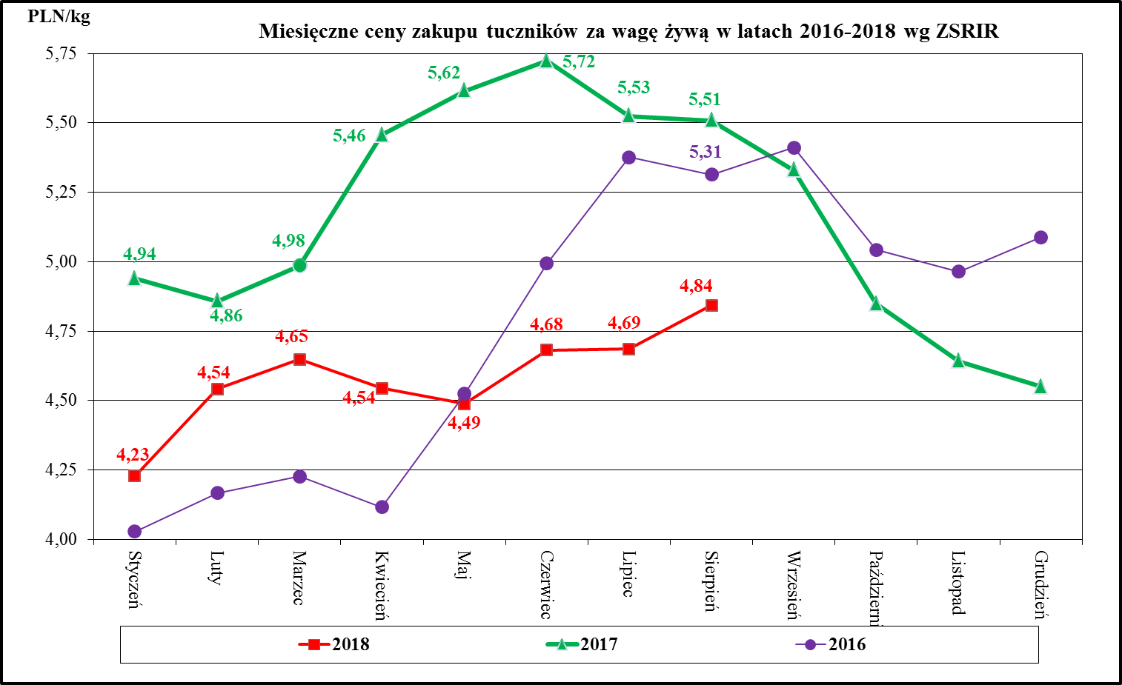
klasa S | 6,418 | 6,261 | 6,292 | 6,138 | 2.50 | 61.5 | 89.8 | 31.9
klasa E | 6,306 | 6,170 | 6,182 | 6,049 | 2.20 | 57.9 | 91.4 | 55.4
klasa U | 6,002 | 5,841 | 5,885 | 5,726 | 2.76 | 53.2 | 92.3 | 11.4
klasa R | 5,696 | 5,489 | 5,584 | 5,381 | 3.77 | 48.3 | 93.3 | 1.2
klasa O | 5,146 | 4,930 | 5,045 | 4,834 | 4.37 | 43.5 | 94.1 | 0.1
klasa P | 4,811 | 4,420 | 4,716 | 4,333 | 8.83 | 37.6 | 101.0 | 0.0
S-P Razem | 6,297 | 6,142 | 6,174 | 6,022 | 2.53 | 58.4 | 91.0 | 100.0
REGION ŚRODKOWO-WSCHODNI
klasa S | 6,508 | 6,307 | 6,381 | 6,183 | 3.19 | 61.4 | 91.2 | 34.2
klasa E | 6,409 | 6,207 | 6,284 | 6,086 | 3.25 | 57.1 | 93.2 | 52.3
klasa U | 6,010 | 5,792 | 5,892 | 5,679 | 3.76 | 53.2 | 93.4 | 11.8
klasa R | 5,684 | 5,448 | 5,573 | 5,342 | 4.33 | 48.3 | 94.0 | 1.5
klasa O | 5,503 | 5,297 | 5,395 | 5,193 | 3.89 | 43.5 | 97.0 | 0.1
klasa P | 5,449 | 4,923 | 5,342 | 4,826 | 10.69 | 37.0 | 94.6 | 0.0
S-P Razem | 6,382 | 6,176 | 6,257 | 6,055 | 3.34 | 58.0 | 92.5 | 100.0
REGION POŁUDNIOWO-WSCHODNI
klasa S | 6,490 | 6,254 | 6,362 | 6,131 | 3.77 | 61.3 | 91.2 | 32.6
klasa E | 6,391 | 6,184 | 6,266 | 6,063 | 3.35 | 57.9 | 92.2 | 54.3
klasa U | 6,030 | 5,830 | 5,912 | 5,716 | 3.44 | 53.1 | 93.2 | 11.1
klasa R | 5,575 | 5,337 | 5,466 | 5,233 | 4.46 | 48.2 | 94.9 | 1.8
klasa O | 4,937 | 4,716 | 4,840 | 4,623 | 4.70 | 43.4 | 98.1 | 0.2
klasa P | 4,896 | 4,691 | 4,800 | 4,599 | 4.38 | 38.1 | 100.0 | 0.0
S-P Razem | 6,365 | 6,141 | 6,240 | 6,021 | 3.64 | 58.3 | 92.0 | 100.0
REGION ZACHODNI
klasa S | 6,408 | 6,192 | 6,282 | 6,070 | 3.49 | 61.5 | 91.5 | 27.5
klasa E | 6,324 | 6,104 | 6,200 | 5,985 | 3.61 | 57.9 | 92.9 | 57.3
klasa U | 5,997 | 5,782 | 5,879 | 5,669 | 3.71 | 53.5 | 93.7 | 13.1
klasa R | 5,650 | 5,420 | 5,539 | 5,314 | 4.24 | 48.6 | 94.6 | 1.9
klasa O | 5,032 | 4,869 | 4,934 | 4,774 | 3.35 | 43.7 | 97.0 | 0.2
klasa P | 4,116 | 3,692 | 4,035 | 3,620 | 11.46 | 38.6 | 71.3 | 0.0
S-P Razem | 6,288 | 6,066 | 6,164 | 5,947 | 3.65 | 58.1 | 92.6 | 100.0
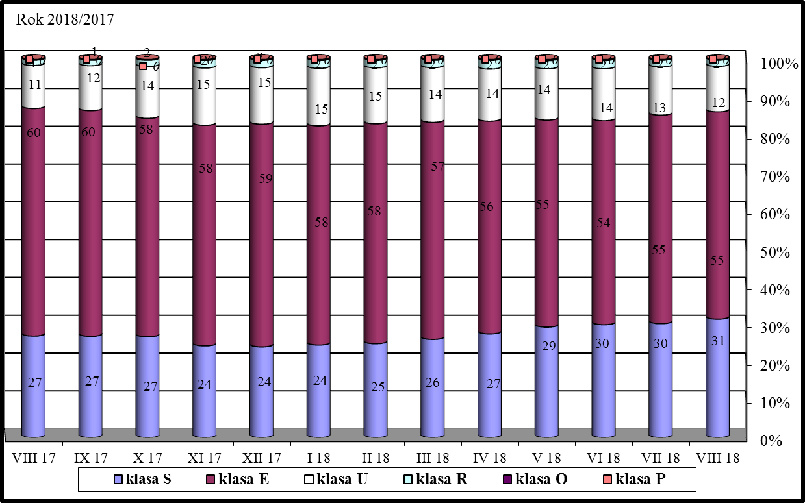
Makroregion Północny: województwa - kujawsko-pomorskie, pomorskie, warmińsko-mazurskie.
Makroregion Środkowo-wschodni: województwa - łódzkie, mazowieckie, podlaskie.
Makroregion Południowo-wschodni: województwa - lubelskie, małopolskie, podkarpackie, śląskie, świętokrzyskie.
Makroregion Zachodni: województwa - dolnośląskie, lubuskie, opolskie, wielkopolskie, zachodnio-pomorskie.

Handel_ZESTAWIENIA_I_VI_2018
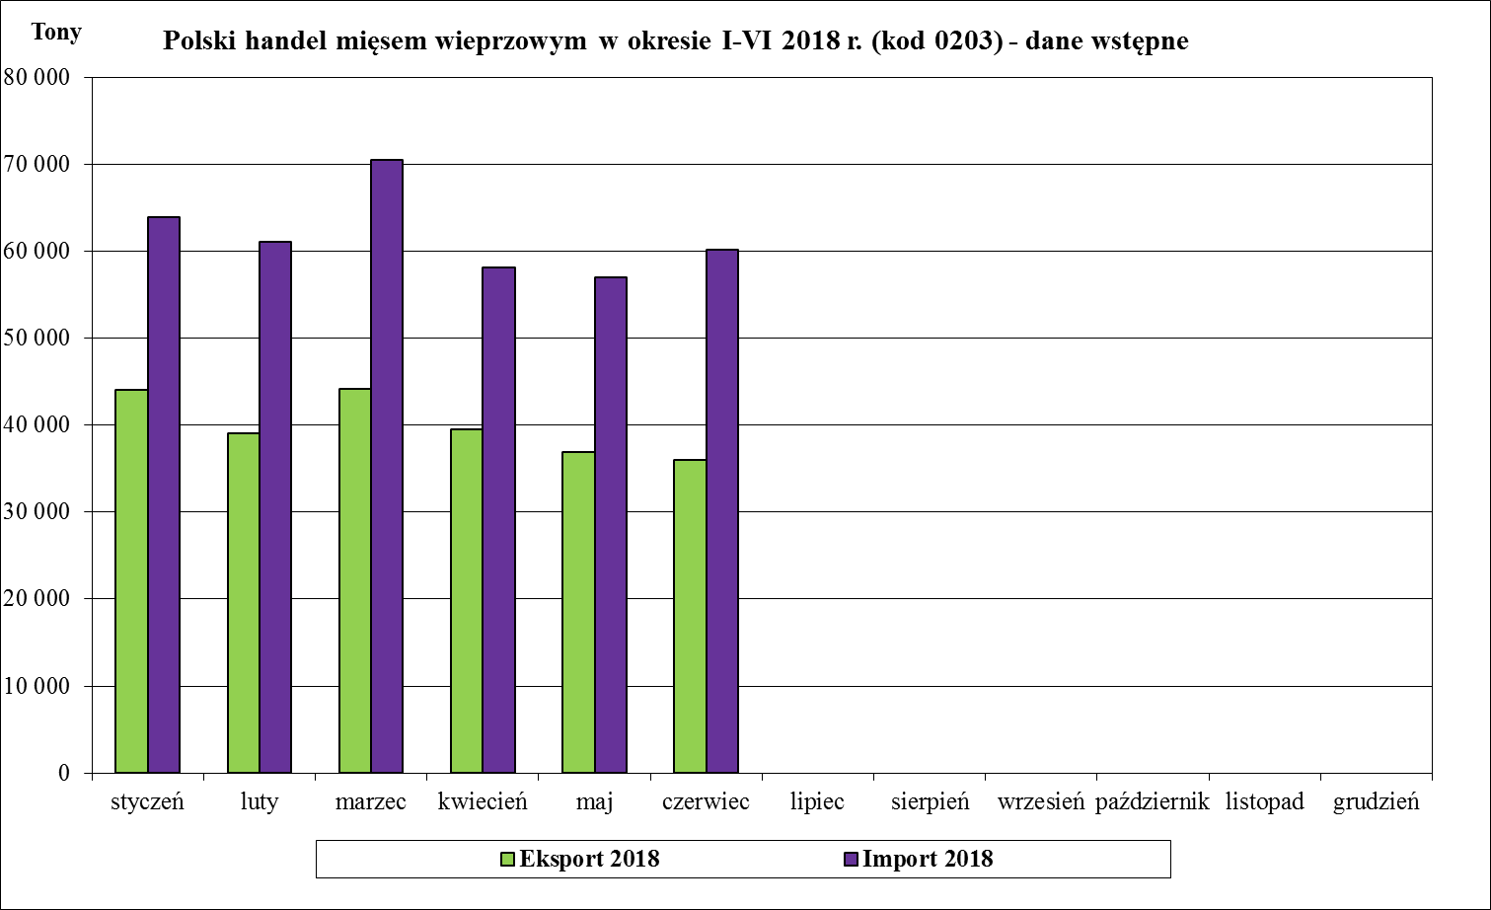
Handel zagraniczny towarami z rynku wieprzowiny w okresie I-VI 2018. (dane wstępne)
UWAGA: Dane są w trakcie weryfikacji - mogą być obarczone istotnymi błędami.
TONY
HANDEL ZAGRANICZNY | I-VI 2018 Rok | I-VI 2017 Rok
EKSPORT | OGÓŁEM | OGÓŁEM | Roczna zmiana obrotów [%]
ŚWINIE ŻYWE (ogółem) - (kod CN 0103) | 3,619 | 3,670 | -1.4
z tego, handel z UE-28 | 3,576 | 3,670 | -2.5
MIĘSO WIEPRZOWE - (kod CN 0203) | 239,543 | 238,096 | 0.6
z tego, handel z UE-28 | 169,373 | 167,722 | 1.0
IMPORT | OGÓŁEM | OGÓŁEM | Roczna zmiana obrotów [%]
ŚWINIE ŻYWE (ogółem) - (kod CN 0103) | 108,911 | 109,603 | -0.6
z tego, handel z UE-28 | 108,911 | 109,603 | -0.6
MIĘSO WIEPRZOWE - (kod CN 0203) | 370,621 | 337,853 | 9.7
z tego, handel z UE-28 | 370,472 | 337,735 | 9.7
Źródło danych: Ministerstwo Finansów.
 | EKSPORT | IMPORT
Udział% UE-28 w ogółem świnie żywe (ogółem) | 98.8 | 100.0
Udział% UE-28 w ogółem mięsa wieprzowego | 70.7 | 100.0

SALDO w tonach
Wybrane towary | I-VI 2018 Rok | I-VI 2017 Rok
ŚWINIE ŻYWE (ogółem) - (kod CN 0103) | -105,292 | -105,933
z tego, handel z UE-28 | -105,335 | -105,933
MIĘSO WIEPRZOWE - (kod CN 0203) | -131,078 | -99,757
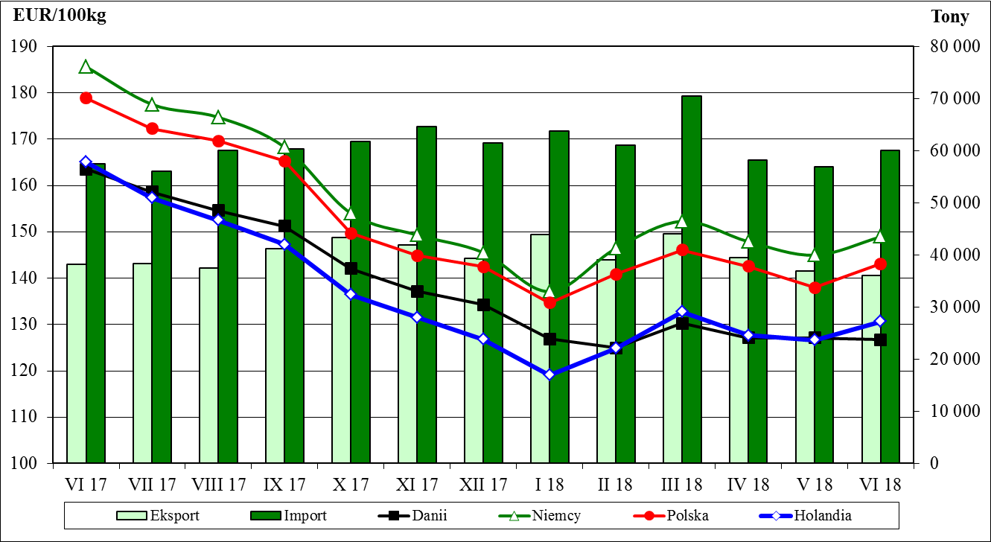
z tego, handel z UE-28 | -201,099 | -170,013
Handel zagraniczny towarami z rynku wieprzowiny w okresie I-VI 2018. (dane wstępne)
UWAGA: Dane są w trakcie weryfikacji - mogą być obarczone istotnymi błędami.

Wartość [tys. EUR]
HANDEL ZAGRANICZNY | I-VI 2018 Rok | I-VI 2017 Rok
EKSPORT | OGÓŁEM | OGÓŁEM
ŚWINIE ŻYWE (ogółem) - (kod CN 0103) | 5,208 | 5,410
z tego, handel z UE-28 | 5,129 | 5,410
MIĘSO WIEPRZOWE - (kod CN 0203) | 428,820 | 485,332
z tego, handel z UE-28 | 297,926 | 329,775
IMPORT | OGÓŁEM | OGÓŁEM
ŚWINIE ŻYWE (ogółem) - (kod CN 0103) | 219,282 | 266,094
z tego, handel z UE-28 | 219,282 | 266,094
MIĘSO WIEPRZOWE - (kod CN 0203) | 705,196 | 704,681
z tego, handel z UE-28 | 704,831 | 704,355

SALDO w [tys. EUR]
Wartość [tys. EUR] | I-VI 2018 Rok | I-VI 2017 Rok
ŚWINIE ŻYWE (ogółem) - (kod CN 0103) | -214,074 | -260,684
z tego, handel z UE-28 | -214,153 | -260,684
MIĘSO WIEPRZOWE - (kod CN 0203) | -276,377 | -219,349
z tego, handel z UE-28 | -406,905 | -374,580

Ceny_roczneUE_2015_1995
Annual Market Prices for Pig Carcass Grade E in the E.U.
 |  |  |  |  |  | Roczne ceny świn rzeźnych, klasa E [EURO/100 kg MPS]

 |  | 1995 | 1996 | 1997 | 1998 | 1999 | 2000 | 2001 | 2002 | 2003 | 2004 | 2005 | 2006 | 2007 | 2008 | 2009 | 2010 | 2011 | 2012 | 2013 | 2014 | 2015 | 15/ 14

Belgia | EUR | 142.25 | 172.86 | 170.95 | 118.36 | 101.86 | 138.18 | 165.36 | 132.63 | 121.04 | 135.06 | 136.15 | 141.06 | 129.17 | 145.33 | 133.24 | 130.25 | 141.29 | 160.51 | 158.44 | 139.99 | 121.77 | -13.0%
Bułgaria | EUR |  |  |  |  |  |  |  |  |  |  |  |  | 171.29 | 176.82 | 174.52 | 163.53 | 168.72 | 186.10 | 202.48 | 192.42 | 166.58 | -13.4%
Czechy | EUR |  |  |  |  |  |  |  |  |  | 145.81 | 144.03 | 147.54 | 138.56 | 163.18 | 149.96 | 142.08 | 156.22 | 177.38 | 173.19 | 158.49 | 140.93 | -11.1%
Dania | EUR | 129.35 | 150.36 | 153.25 | 108.93 | 104.09 | 132.13 | 157.18 | 125.97 | 109.32 | 120.69 | 122.08 | 128.25 | 117.70 | 130.51 | 122.87 | 126.31 | 138.92 | 157.39 | 159.51 | 146.15 | 130.19 | -10.9%
Niemcy | EUR | 143.22 | 173.51 | 175.91 | 121.55 | 114.47 | 143.80 | 170.54 | 138.20 | 128.51 | 145.48 | 147.09 | 153.99 | 139.08 | 160.66 | 146.03 | 144.37 | 155.73 | 173.84 | 173.97 | 158.69 | 142.56 | -10.2%
Estonia | EUR |  |  |  |  |  |  |  |  |  | 143.83 | 137.98 | 139.80 | 141.38 | 156.09 | 149.80 | 142.53 | 156.30 | 169.87 | 173.66 | 160.78 | 142.76 | -11.2%
Grecja | EUR | 157.23 | 182.89 | 182.54 | 140.27 | 148.86 | 167.97 | 221.03 | 157.23 | 147.41 | 159.19 | 178.49 | 188.47 | 161.75 | 184.46 | 172.98 | 160.87 | 172.54 | 190.69 | 198.93 | 188.32 | 160.48 | -14.8%
Hiszpania | EUR | 142.32 | 161.52 | 167.36 | 121.87 | 112.00 | 142.36 | 174.72 | 136.79 | 129.14 | 139.05 | 143.47 | 154.16 | 139.14 | 151.46 | 145.17 | 145.70 | 159.75 | 173.73 | 193.28 | 169.32 | 139.43 | -17.7%
Francja | EUR | 138.10 | 161.13 | 160.28 | 119.67 | 114.17 | 139.50 | 164.51 | 129.39 | 122.55 | 131.30 | 135.02 | 141.57 | 127.75 | 142.10 | 131.06 | 129.91 | 146.57 | 161.11 | 163.56 | 146.65 | 134.46 | -8.3%
Chorwacja | EUR |  |  |  |  |  |  |  |  |  |  |  |  |  |  |  |  |  |  | 178.13 | 164.84 | 144.92 | -12.1%
Irlandia | EUR | 130.98 | 152.25 | 146.11 | 113.68 | 103.73 | 129.43 | 146.27 | 128.29 | 123.09 | 133.13 | 130.87 | 140.11 | 132.57 | 144.31 | 131.60 | 130.63 | 142.79 | 158.10 | 166.15 | 158.72 | 143.00 | -9.9%
Włochy | EUR | 145.02 | 160.77 | 165.71 | 140.68 | 132.08 | 156.98 | 191.26 | 159.06 | 157.57 | 155.06 | 142.24 | 157.97 | 144.16 | 165.83 | 151.93 | 150.23 | 172.69 | 186.63 | 189.04 |  | 147.77
Cypr | EUR |  |  |  |  |  |  |  |  |  | 134.25 | 141.65 | 164.89 | 149.69 | 154.36 | 153.02 | 161.93 | 169.77 | 197.67 | 201.86 | 206.87 | 173.58 | -16.1%
Łotwa | EUR |  |  |  |  |  |  |  |  |  | 144.98 | 146.09 | 153.84 | 148.97 | 170.84 | 155.29 | 143.36 | 161.80 | 181.60 | 183.99 | 160.61 | 143.21 | -10.8%
Litwa | EUR |  |  |  |  |  |  |  |  |  | 155.16 | 144.94 | 143.53 | 140.71 | 169.75 | 156.78 | 145.37 | 153.98 | 174.73 | 177.51 | 158.79 | 140.83 | -11.3%
Luksemburg | EUR | 155.42 | 185.74 | 203.83 | 147.97 | 140.74 | 161.29 | 180.28 | 140.25 | 130.65 | 145.97 | 147.93 | 154.79 | 139.99 | 161.30 | 147.32 | 146.21 | 156.74 | 174.63 | 170.99 | 153.99 | 139.17 | -9.6%
Węgry | EUR |  |  |  |  |  |  |  |  |  | 142.86 | 143.81 | 144.98 | 136.64 | 160.42 | 149.46 | 141.21 | 154.07 | 173.52 | 174.22 | 161.65 | 144.66 | -10.5%
Malta | EUR |  |  |  |  |  |  |  |  |  | 161.19 | 160.48 | 160.73 | 152.46 | 161.72 | 182.00 | 182.00 | 181.36 | 198.42 | 237.00 | 237.00 | 231.27 | -2.4%
Holandia | EUR | 123.94 | 152.51 | 153.96 | 100.41 | 93.63 | 127.13 | 141.49 | 119.38 | 115.17 | 131.41 | 130.57 | 137.22 | 123.64 | 142.94 | 130.40 | 128.79 | 140.78 | 157.07 | 157.13 | 138.21 | 121.83 | -11.8%
Austria | EUR | 143.23 | 176.44 | 170.88 | 122.83 | 115.45 | 143.01 | 172.00 | 137.38 | 127.23 | 143.06 | 145.15 | 151.24 | 137.82 | 155.13 | 138.39 | 137.79 | 151.21 | 170.57 | 172.18 | 159.83 | 143.79 | -10.0%
Polska | EUR |  |  |  |  |  |  |  |  |  | 143.97 | 133.15 | 129.00 | 128.37 | 158.32 | 143.69 | 134.91 | 151.46 | 174.62 | 173.83 | 154.91 | 136.97 | -11.6%
Portugalia | EUR | 148.66 | 172.59 | 169.57 | 129.01 | 120.20 | 149.51 | 184.37 | 143.14 | 133.50 | 141.63 | 147.56 | 160.66 | 147.33 | 156.72 | 151.96 | 153.21 | 161.32 | 174.91 | 181.33 | 169.87 | 148.77 | -12.4%
Rumunia | EUR |  |  |  |  |  |  |  |  |  |  |  |  | 151.09 | 173.05 | 158.13 | 153.41 | 158.64 | 176.79 | 185.42 | 160.94 | 143.89 | -10.6%
Słowenia | EUR |  |  |  |  |  |  |  |  |  | 142.87 | 148.67 | 147.86 | 136.55 | 150.16 | 137.78 | 136.85 | 151.03 | 168.38 | 169.62 | 163.43 | 154.88 | -5.2%
Słowacja | EUR |  |  |  |  |  |  |  |  |  | 142.19 | 143.78 | 147.47 | 139.19 | 167.93 | 153.36 | 145.77 | 158.77 | 178.73 | 178.98 | 163.88 | 145.26 | -11.4%
Finlandia | EUR | 139.33 | 141.53 | 144.63 | 131.29 | 118.93 | 134.73 | 157.62 | 145.53 | 122.77 | 127.73 | 137.92 | 133.07 | 138.29 | 150.20 | 144.74 | 141.67 | 149.86 | 166.09 | 178.07 | 162.53 | 150.22 | -7.6%
Szwecja | EUR | 125.48 | 144.71 | 153.48 | 130.79 | 122.54 | 146.60 | 152.80 | 137.72 | 123.16 | 129.58 | 133.21 | 139.39 | 144.03 | 152.05 | 137.84 | 145.76 | 148.40 | 169.71 | 189.38 | 180.86 | 175.96 | -2.7%
Wlk. Brytania | EUR | 139.40 | 165.51 | 154.51 | 120.12 | 121.87 | 157.50 | 159.47 | 150.41 | 149.62 | 151.23 | 147.28 | 149.53 | 152.95 | 154.14 | 159.42 | 160.42 | 161.96 | 180.63 | 189.83 | 191.58 | 178.79 | -6.7%

UE | EUR | 138.43 | 162.59 | 164.01 | 119.43 | 112.25 | 141.44 | 166.51 | 135.51 | 127.26 | 138.36 | 139.04 | 145.23 | 135.17 | 153.24 | 142.22 | 140.24 | 153.19 | 170.52 | 175.48 | 156.60 | 139.58 | -10.9%
change in €uro |  |  |  |  |  |  |  |  |  |  |  |  |  | -10.06 | 18.07 | -11.02 | -1.98 | 12.95 | 17.33 | 4.96 | -18.88 | -17.02
...
 |  | 1995 | 1996 | 1997 | 1998 | 1999 | 2000 | 2001 | 2002 | 2003 | 2004 | 2005 | 2006 | 2007 | 2008 | 2009 | 2010 | 2011 | 2012 | 2013 | 2014
 | max | 157.23 | 185.74 | 203.83 | 147.97 | 148.86 | 167.97 | 221.03 | 159.06 | 157.57 | 161.19 | 178.49 | 188.47 | 171.29 | 184.46 | 182.00 | 182.00 | 181.36 | 198.42 | 237.00 | 237.00
 | Różnica | 33.29 | 44.21 | 59.20 | 47.56 | 55.23 | 40.84 | 79.53 | 39.69 | 48.25 | 40.50 | 56.41 | 60.22 | 53.59 | 53.95 | 59.13 | 55.69 | 42.45 | 41.36 | 79.87 | 98.79

 | eu avg - min | 14.49 | 21.07 | 19.39 | 19.02 | 18.62 | 14.31 | 25.02 | 16.14 | 17.94 | 17.67 | 16.96 | 16.97 | 17.47 | 22.73 | 19.34 | 13.93 | 14.27 | 13.45 | 18.35 | 18.39
 | eu max - eu avg | 18.80 | 23.15 | 39.82 | 28.54 | 36.61 | 26.53 | 54.51 | 23.55 | 30.31 | 22.83 | 39.45 | 43.24 | 36.12 | 31.22 | 39.78 | 41.76 | 28.17 | 27.91 | 61.52 | 80.40
 | Różnica | 4.31 | 2.08 | 20.43 | 9.53 | 17.99 | 12.22 | 29.50 | 7.41 | 12.38 | 5.16 | 22.48 | 26.27 | 18.65 | 8.49 | 20.44 | 27.84 | 13.90 | 14.45 | 43.17 | 62.01

Range of annual average pigprices within the EU
 | min | max | EU avg
1995 | 123.93866667 | 157.233075 | 138.428475
1996 | 141.52861667 | 185.74314167 | 162.59458333
1997 | 144.62615 | 203.82998333 | 164.0138
1998 | 100.41200833 | 147.97475833 | 119.43026667
1999 | 93.628175 | 148.85746667 | 112.24850833
2000 | 127.13395833 | 167.96905833 | 141.44146667
2001 | 141.49493333 | 221.02563333 | 166.511275
2002 | 119.37539167 | 159.06079167 | 135.51296667
2003 | 109.31940833 | 157.57144167 | 127.256475
2004 | 120.68691667 | 161.1860625 | 138.35545
2005 | 122.0772 | 178.48598333 | 139.04094167
2006 | 128.25274167 | 188.46823333 | 145.22661667
2007 | 117.69961667 | 171.29306667 | 135.17066667
2008 | 130.50814167 | 184.45869167 | 153.23854167
2009 | 122.870625 | 182 | 142.21501667
2010 | 126.30896667 | 182 | 140.23595833
2011 | 138.915325 | 181.36155833 | 153.18684167
2012 | 157.06501667 | 198.422525 | 170.51689167
2013 | 157.125725 | 237 | 175.47700833
2014 | 138.20690411 | 237 | 156.596826

